defectos
 |  | MENNTUN

No/ID | Fecha | Probador que lo identificó | Título | Elemento (elemento que se probó) | Descripción | Resultado esperado | Resultado real | Gravedad | Prioridad | Estado | Referencia | Notas

1 | 2023-03-13 | Eider Peña | Inicio de seccion, contraseñas, recuperacion de contraseñas | Inicio y registro de los usuarios | 1- Se realiza el ingreso de usuario y contraseña como alumno, docente o administrador al sistema 2- En la funcion de recuperacion de la contraseña en caso de olvidarla seleccionaremos el boton recuperar contraseña que lo redirije a otro apartado donde digitaremos nuestro correo para recibir un mensaje y restablecer nuestra contraseña 3- De lo contrario de no contar con cuenta se hara el respectivo registro. Nos dirigimos al boton registro que cuenta con tres opciones alumno,docente y administrador. Seleccionamos la requerida | Se crea el inicio y registro de los usuarios alumno, docente y administrador en el sistema. | No reconocio los diferentes roles y hubieron fallos en las validaciones de inicio | Media | Alta | Reparado | CP_AddUnit

2 | 2023-03-13 | Sarah Useche | Apartado Administrador | Ingresara su perfil y tendra acceso a sus diferentes funciones. | 1- El administrador iniciara sesion con su debido correo y contraseña. 2- Ingresara a su apartado y encontrara una serie de opciones como ( notas, horarios establecidos por la institucion, ayuda y configuracion correspondiente). | Se espera que el administrador logre ver la tabla de horarios de los docentes actualizada y a la perfeccion. | Se encontraron errores en la tabla de horarios ya que se cruzaron. | Media | Alta | Reparado | CP_addunit | 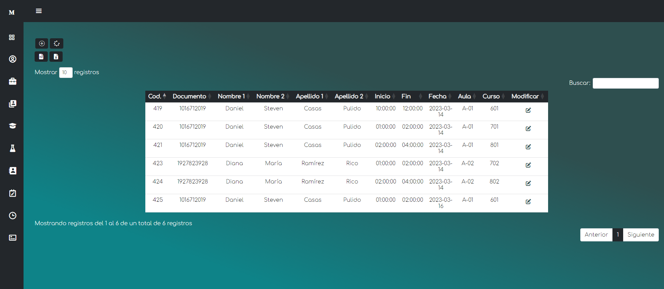

3 | 2023-03-13 | Daniel Casas | Apartado Docente | Ingresara su perfil y tendra acceso a sus diferentes funciones. | 1- El docente iniciara sesion con su debido correo y contraseña. 2- Ingresara a su apartado y encontrara una serie de opciones como (editar notas, ver horarios establecidos por la institucion, ayuda y configuracion correspondiente). | Se espera que el docente logre editar su tabla de notas y actividades y se actualice a la perfeccion. | Se encontraron errores en la edicion de las notas y actividades hora de actualizarlas, ya que se repetia, tanto la nota como la actividad en todos los campos. | Media | Alta | Reparado | CP_AddUnit

4 | 2023-03-13 | Veronica Mendez | Apartado Alumno | Ingresara su perfil y tendra acceso a sus diferentes funciones. | 1- El alumno iniciara sesion con su debido correo y contraseña. 2- Ingresara a su apartado y encontrara una serie de opciones como (ver asignaturas, ver notas, ayuda y configuracion correspondiente). | Se espera que alumno vea sus notas totalmente actualizadas, promediadas y asi mismo genere la impresion del reporte de sus notas. | Se encontraron errores en la promediacion de las notas, ya que no lo hacia correctamente y presentaba inconvenientes a la hora de imprimir su reporte debidamente actualizado. | Media | Alta | Reparado | CP_AddUnit | 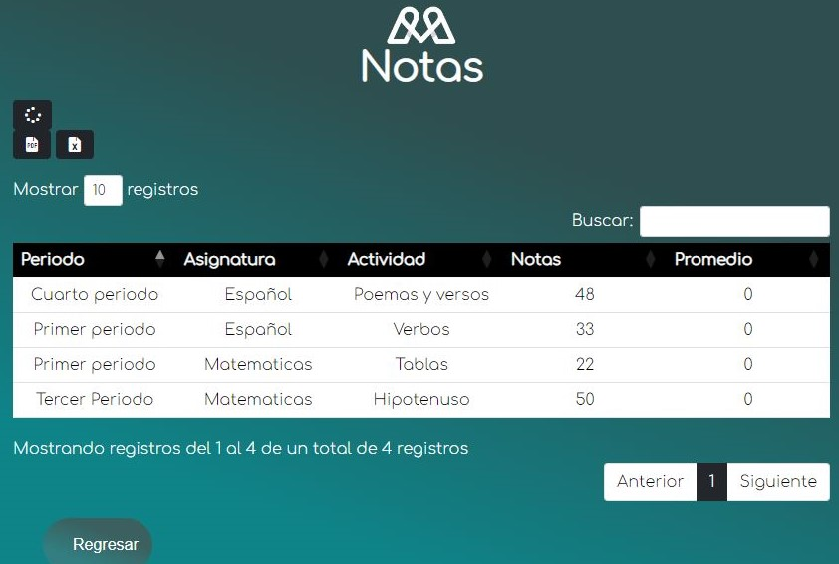

5 | 2023-03-13 | Brayan Garay | Apartado Asignaturas | Ingresara a este apartado y tendra una vista previa de las asignaturas asignadas . | El alumno ingresara al perfil luego de esto seleccionara el boton ver asignaturas e ingresaria a la vista previa de ver asignaturas. | Se espera que el alumno visualize sus asignaturas con el docente correspondiente que dicta la asignatura. | Se encontraron errores en las consultas del llamado de informacion de docente sobre la asignatura que dicta. | Media | Alta | Reparado | CP_AddUnit | 